Entrada datos mensual
Efecto débil irradiación primeras y últimas horas del día |  |  |  | 0.94 |  | Influencia orientación |  | 0.992
Atmósfera limpia o polucionada |  |  |  | 1 |  | Influencia suciedad |  | 0.96

 | Provincia |  | Yauli |  | Zona climática |  |  |  |  | Factor óptico | 0.696
 | Latitud de cálculo |  | -11.59 | °C | fs Cobertura solar mínim |  | 60 | % |  | Factor pérdidas | 4.821 | W/m2.K
 | t_ac |  | 60 | °C |  |  |  |  |  | Superficie Panel | 1.9 | m2
 | Acimut captador |  | 15 | °
 | Inclinación captador |  | 40 | °
 | Consumo/día a 60 °C |  | 46 | l/dia

Predimensionado campo de captadores |  |  |  |  | Datos del sistema de captación |  |  |  | Sistema de acumulación

$$F_{R}{\left(τα\right)}_{n}$$
$$[\left(τα\right){/\left(τα\right)}_{n}]$$
$$F_{R}^{′}/F_{R}$$
Area captador |  | 4.461 | m2 |  | N° de captadores proyectados |  | 6 |  | Volumen predimensionado |  | 2007.45 |  | Eficiencia óptica del colector |  | 0.696
Area predimencionada |  | 0.61 | m2 |  | sc = área captadores proyectada |  | 26.766 | m2 | Volumen proyectado |  | 855 |  | Modificador ángulo incidencia |  | 0.94
N° de captadores predimensionados |  | 0 |  |  |  |  |  |  | V/S_c |  | 31.943510424 |  | Factor de corrección del conjunto intercambiador |  | 0.95
$$F_{R}^{′}(τα)$$
Área redondeada |  | 1 | m2 |  |  |  |  |  |  |  |  |  |  |  | 0.621528
$$F_{R}U_{L}$$
 |  |  |  |  |  |  |  |  |  |  |  |  | Coeficiente global de pérdidas |  | 4.821 | W/m2.K
$$F_{R}^{′}/F_{R}$$
 |  |  |  |  |  |  |  |  |  |  |  |  |  |  | 0.95
$$F_{R}^{′}U_{L}$$
 |  |  |  |  |  |  |  |  |  |  |  |  |  |  | 0.00457995 | KW/m2.K
 |  |  |  | (*) pérdidas de acumulación en apoyo |  |  | no
$$Q_{ACS}$$
 |  |  |  | (*) pérdidas de distribución/ circulación |  |  | 15%

Análisis económico |  |  |  | Impacto ambiental
 |  |  |  |  |  |  |  |  | 784
Costo electricidad | S/. /kWh | 0.7282 |  | CO2 eq/ kWh | 0.41
Costo de colectores solares instalados | S/. /m2 | 320
Costos adicionales (intercambiador de calor, bombas, piping) | S/. | 2000
Costo almacenamiento agua | s/. /kg | 0.72
Fracción anual de inversión | % | 12%

MES | 0 | 1 | 2 | 3 | 4 | 4 | 5 | 6 | 7 | 8 | 9 | 10 | 11 | 12 | 13 | 14
 | Número de días por mes | Temperatura de agua de red | Radiación media diaria por unidad de superficie | Temperatura ambiental promedio | Horas de sol | ACS | Relación energía absorbida por la placa del captador y la carga calorífica total de calentamiento | Relación entre las pérdidas de energía en el captador | f value | Aporte solar | Rendimiento | Backup cost | Ahorro (S/.) | Producción de CO2 | Inversión | Flujo caja positivo
 | [dias] | tred[°C] | H [MJ/m2] | ta [°C] | [hrs] | Q_a [MJ] | X | Y | f [%] | Q_u [MJ] | [%] | (S/.) |  | [kg] | S/. | S/.
Enero | 31 | 12.53 | 7.8 | 9 | 8 | 283.4273 | 35.1397 | 14.1925 | 2666% | 7555.0885 | 117% | -1554.8920479 | -1284.5158774 | -2981.381102 | 11180.72 | 40622.611861
Febrero | 28 | 12.58 | 10.8 | 10 | 7 | 255.7292 | 30.4414 | 19.6719 | 8879% | 22707.0465 | 281% | -4800.7427235 | -1290.1028987 | -9205.0400865 | 11180.72 | 406697.37504
Marzo | 31 | 12.55 | 15.2 | 13 | 9 | 283.3079 | 37.8104 | 27.6688 | 29644% | 83984.4326 | 666% | -17897.727793 | -1284.5399645 | -34317.461126 | 11180.72 | 5021914.6284
Abril | 30 | 12.35 | 18.5 | 16 | 5 | 275.3246 | 20.1963 | 33.5345 | 56921% | 156718.2160 | 1055% | -33452.027027 | -1286.1502977 | -64141.585478 | 11180.72 | 17993864.662
Mayo | 31 | 11.37 | 21.9 | 18 | 8 | 290.3533 | 30.9090 | 38.8976 | 93439% | 271302.4699 | 1493% | -57950.249887 | -1283.1188308 | -111114.96782 | 11180.72 | 51134166.689
Junio | 30 | 10.35 | 24.8 | 24 | 7 | 286.8807 | 24.5515 | 43.1435 | 131443% | 377083.4469 | 1894% | -80570.032967 | -1283.8192966 | -154486.59217 | 11180.72 | 99977916.092
Julio | 31 | 9.93 | 26.7 | 27 | 8 | 298.9510 | 26.7252 | 46.0593 | 162801% | 486695.4047 | 2197% | -104005.66729 | -1281.3845659 | -199422.54599 | 11180.72 | 159825053.06
Agosto | 31 | 10.96 | 23.6 | 27 | 9 | 292.8013 | 30.6973 | 41.5666 | 116326% | 340603.3102 | 1739% | -72768.25581 | -1282.625047 | -139527.30865 | 11180.72 | 79919953.858
Setiembre | 30 | 12.09 | 18.8 | 24 | 9 | 276.8269 | 32.7127 | 33.8934 | 59034% | 163422.4066 | 1083% | -34885.256172 | -1285.8472676 | -66889.687698 | 11180.72 | 19460116.192
Octubre | 31 | 13.21 | 12.9 | 18 | 10 | 279.3673 | 40.1557 | 23.8133 | 17620% | 49223.8083 | 460% | -10465.740885 | -1285.3348358 | -20067.220831 | 11180.72 | 1749465.3047
Noviembre | 30 | 13.27 | 9.6 | 13 | 10 | 270.0087 | 42.6589 | 17.7443 | 6174% | 16670.5631 | 216% | -3506.9141343 | -1287.2225583 | -6724.2272801 | 11180.72 | 207612.33552
Diciembre | 31 | 13.24 | 7.1 | 9 | 10 | 279.1882 | 44.5916 | 13.1150 | 2054% | 5733.1911 | 97% | -1166.2239977 | -1285.3709664 | -2236.1412112 | 11180.72 | 23747.959094
 |  |  |  |  |  | 3372.1663389 |  |  | 58766% | 1981699.3845 | 1231% | -423023.73073 | -15420.032407 | -811114.15945 |  | 435761130.77

 |  |  |  |  |  |  |  |  |  |  |  |  | 0 | -4000
 |  |  |  |  |  |  |  |  |  |  |  |  | 1 | 2573.4647895
 |  |  |  |  |  |  |  |  |  |  |  |  | 2 | 2573.4647895
 |  |  |  |  |  |  |  |  |  |  |  |  | 3 | 2573.4647895
 |  |  |  |  |  |  |  |  |  |  |  |  | 4 | 2573.4647895
 |  |  |  |  |  |  |  |  |  |  |  |  | 5 | 2573.4647895

Analisis comparativo
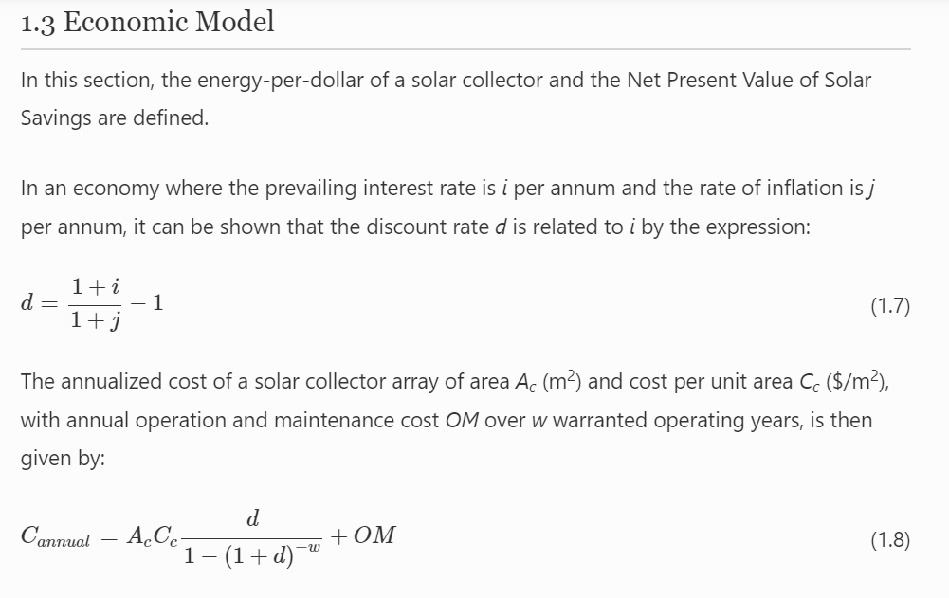
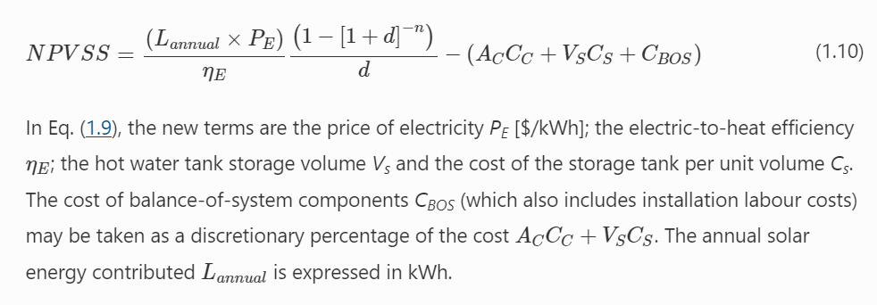
Demanda de energía | 57473.44369
tasa de interés i | 0.5
inflación j | 0.1
tasa descuento d | 0.36363636364
Costo por unidad de área (S/. m2) | 500
años funcionamiento w | 5
Costo mantenimiento OM | 100000

N° Colectores | Área | Fracción Solar (%) | Rendimiento (%) | Back up cost (S/.) | Costo anualizado (S/) | Energy per dollar (kJ/ SOL) | Ahorro (SOL) | Produccion CO2 (kg)
1 | 1.9 | 0.13 | 0.66 | 10664.9044 | 111103.34502 | 0.3414 | 6951.0647895 | 20871.983951
2 | 3.8 | 0.25 | 0.63 | 9193.8831034 | 110070.76434 | 0.3290 | 6075.5447895 | 18372.234328
3 | 5.7 | 0.36 | 0.61 | 7845.4469149 | 109160.76877 | 0.3212 | 5200.0247895 | 16056.644119
4 | 7.6 | 0.46 | 0.58 | 6619.5958345 | 108373.35831 | 0.3076 | 4324.5047895 | 13916.9944
5 | 9.5 | 0.56 | 0.56 | 5393.744754 | 107585.94785 | 0.2992 | 3448.9847895 | 11945.066244
6 | 11.4 | 0.64 | 0.54 | 4413.0638897 | 107043.70761 | 0.2899 | 2573.4647895 | 10132.640728
7 | 13.3 | 0.72 | 0.52 | 3432.3830253 | 106501.46736 | 0.2806 | 1697.9447895 | 8471.4989247
8 | 15.2 | 0.79 | 0.49 | 2574.287269 | 106081.81223 | 0.2655 | 822.42478948 | 6953.4219099
9 | 17.1 | 0.85 | 0.47 | 1838.7766207 | 105784.7422 | 0.2554 | -53.095210517 | 5570.1907584
10 | 19 | 0.9 | 0.46 | 1225.8510805 | 105610.25728 | 0.2503 | -928.61521052 | 4313.5865448
11 | 20.9 | 0.95 | 0.44 | 612.92554023 | 105435.77236 | 0.2398 | -1804.1352105 | 3175.3903441
12 | 22.8 | 1 | 0.42 | 0 | 105261.28744 | 0.2293 | -2679.6552105 | 2147.383231

VAN
 |  |  | Datos | Valores
 |  |  | Número de periodos | 5
 |  |  | Tipo de periodo | anual
 |  |  | Tasa de descuento (i) | 10%

Años | Flujo beneficio (+) | Flujo beneficio (-) | Flujo beneficio neto S/. | (1+i)^n | FNE/(1+i)^n | Tasa de descuentos (TIR) | VAN caso 1
0.00 | 0.00 | 7000.00 | -7000.00 |  | -7000.00 | 0% | 5500.0
1.00 | 5310.66 | 4425.77 | 2500.00 | 1.10 | 2272.7272727 | 1% | 5133.6
2.00 | 5310.66 | 4425.77 | 2500.00 | 1.21 | 1878.2870023 | 2% | 4783.6
3.00 | 5310.66 | 4425.77 | 2500.00 | 1.33 | 1411.1848251 | 3% | 4449.3
4.00 | 5310.66 | 4425.77 | 2500.00 | 1.46 | 963.85822357 | 4% | 4129.6
5.00 | 5310.66 | 4425.77 | 2500.00 | 1.61 | 598.48012342 | 5% | 3823.7
 |  |  |  | TOTAL | 124.54 | 6% | 3530.9
 |  |  |  |  |  | 7% | 3250.5
 |  |  |  | VAN | 2476.967 | 8% | 2981.8
 |  |  |  | TIR | 23% | 9% | 2724.1
 |  |  |  |  |  | 10% | 2477.0
 |  |  |  |  |  | 11% | 2239.7
 |  |  |  |  |  | 12% | 2011.9
 |  |  |  |  |  | 13% | 1793.1
 |  |  |  |  |  | 14% | 1582.7
 |  |  |  |  |  | 15% | 1380.4
 |  |  |  |  |  | 16% | 1185.7
 |  |  |  |  |  | 17% | 998.4
 |  |  |  |  |  | 18% | 817.9
 |  |  |  |  |  | 19% | 644.1
 |  |  |  |  |  | 20% | 476.5
 |  |  |  |  |  | 21% | 315.0
 |  |  |  |  |  | 22% | 159.1
 |  |  |  |  |  | 23% | 8.7
 |  |  |  |  |  | 24% | -136.5
 |  |  |  |  |  | 25% | -276.8
 |  |  |  |  |  | 26% | -412.3
 |  |  |  |  |  | 27% | -543.3
 |  |  |  |  |  | 28% | -670.0
 |  |  |  |  |  | 29% | -792.5
 |  |  |  |  |  | 30% | -911.1
 |  |  |  |  |  | 31% | -1025.8
 |  |  |  |  |  | 32% | -1137.0
 |  |  |  |  |  | 33% | -1244.6
 |  |  |  |  |  | 34% | -1349.0
 |  |  |  |  |  | 35% | -1450.1
 |  |  |  |  |  | 36% | -1548.2
 |  |  |  |  |  | 37% | -1643.3
 |  |  |  |  |  | 38% | -1735.6
 |  |  |  |  |  | 39% | -1825.1
 |  |  |  |  |  | 40% | -1912.1
 |  |  |  |  |  | 41% | -1996.5
 |  |  |  |  |  | 42% | -2078.6
 |  |  |  |  |  | 43% | -2158.3
 |  |  |  |  |  | 44% | -2235.8
 |  |  |  |  |  | 45% | -2311.2
 |  |  |  |  |  | 46% | -2384.5
 |  |  |  |  |  | 47% | -2455.8
 |  |  |  |  |  | 48% | -2525.1
 |  |  |  |  |  | 49% | -2592.7
 |  |  |  |  |  | 50% | -2658.4
 |  |  |  |  |  | 51% | -2722.5
 |  |  |  |  |  | 52% | -2784.8
 |  |  |  |  |  | 53% | -2845.6
 |  |  |  |  |  | 54% | -2904.9
 |  |  |  |  |  | 55% | -2962.6
 |  |  |  |  |  | 56% | -3018.9
 |  |  |  |  |  | 57% | -3073.8
 |  |  |  |  |  | 58% | -3127.4
 |  |  |  |  |  | 59% | -3179.7
 |  |  |  |  |  | 60% | -3230.7
 |  |  |  |  |  | 61% | -3280.5
 |  |  |  |  |  | 62% | -3329.1
 |  |  |  |  |  | 63% | -3376.6
 |  |  |  |  |  | 64% | -3423.0
 |  |  |  |  |  | 65% | -3468.3
 |  |  |  |  |  | 66% | -3512.6
 |  |  |  |  |  | 67% | -3555.9
 |  |  |  |  |  | 68% | -3598.2
 |  |  |  |  |  | 69% | -3639.6
 |  |  |  |  |  | 70% | -3680.1
 |  |  |  |  |  | 71% | -3719.7
 |  |  |  |  |  | 72% | -3758.4
 |  |  |  |  |  | 73% | -3796.3
 |  |  |  |  |  | 74% | -3833.4
 |  |  |  |  |  | 75% | -3869.8
 |  |  |  |  |  | 76% | -3905.3
 |  |  |  |  |  | 77% | -3940.1
 |  |  |  |  |  | 78% | -3974.2
 |  |  |  |  |  | 79% | -4007.6
 |  |  |  |  |  | 80% | -4040.4
 |  |  |  |  |  | 81% | -4072.5
 |  |  |  |  |  | 82% | -4103.9
 |  |  |  |  |  | 83% | -4134.7
 |  |  |  |  |  | 84% | -4164.9
 |  |  |  |  |  | 85% | -4194.5
 |  |  |  |  |  | 86% | -4223.6
 |  |  |  |  |  | 87% | -4252.1
 |  |  |  |  |  | 88% | -4280.1
 |  |  |  |  |  | 89% | -4307.5
 |  |  |  |  |  | 90% | -4334.4
 |  |  |  |  |  | 91% | -4360.8
 |  |  |  |  |  | 92% | -4386.8
 |  |  |  |  |  | 93% | -4412.2
 |  |  |  |  |  | 94% | -4437.2
 |  |  |  |  |  | 95% | -4461.8
 |  |  |  |  |  | 96% | -4485.9
 |  |  |  |  |  | 97% | -4509.5
 |  |  |  |  |  | 98% | -4532.8
 |  |  |  |  |  | 99% | -4555.7
 |  |  |  |  |  | 100% | -4578.1

